Cấu trúc thư mục của module
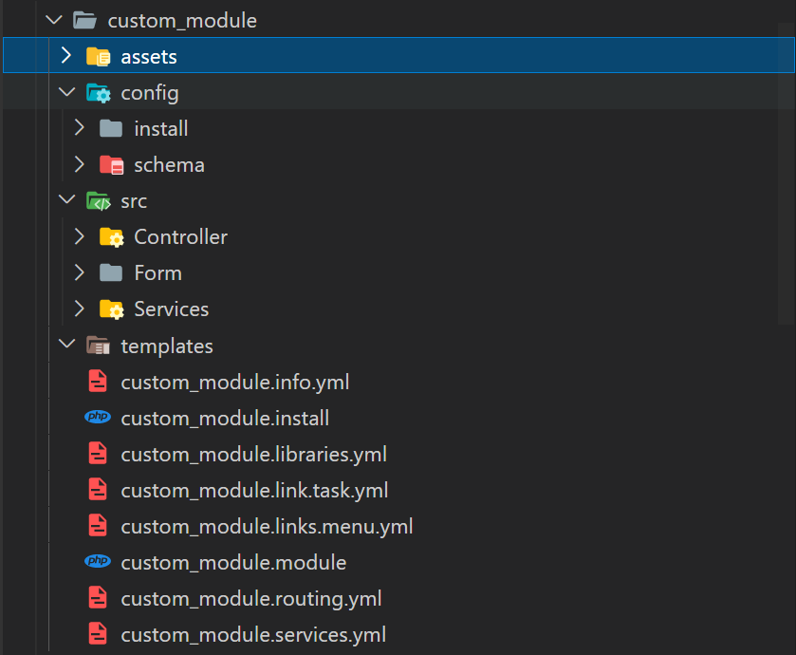
Cấu trúc thư mục của một module cơ bản

Trong module của Drupal gồm có các files và thư mục như config, src, templates, assets, .info.yml, .install, .libraries.yml, .link.task.yml, .links.menu.yml, .module, .routing.yml, .services.yml, ...

config/install: Chứa các config của module đó hoặc các config của các module khác mà module này muốn thay đổi. Các config trong folder này sẽ được cài vào khi người dùng cài module.
cofing/schema: Chứa các giải thích của config trong module đó. Folder này thực ra không quan trọng lắm nếu đặt tên config dễ hiểu. File này sẽ không được giải thích chi tiết hãy tham khảo ở đây nếu muốn (https://www.drupal.org/node/1905070)
src/Controller: Chứa các file controller
src/Form: Chứa các file xử lí về form của drupal như tạo form, validate form, submit form
src/Services: Chứa các file xử lí nghiệp vụ của hệ thống
templates: Chứa các file theme được render từ controller
.info.yml: File này để giới thiệu cơ bản về module hiện tại, module đó phụ thuộc vào các module nào, ...
.install: File này sẽ chạy các hooks để kiểm tra môi trường hiện tại có đủ điều kiện để cài đặt hay không và nó có thể thêm các table trong database khi install thành công module đó. (Các hàm được sử dụng trong file .install ở drupal 9 https://api.drupal.org/api/drupal/core%21modules%21file%21file.install/9.0.x)
.libraries.yml: File này để định nghĩa các file css và js sẽ cho phép được sử dụng, nó có tác dụng nữa là sẽ rút gọn code css và js khi thực hiện clear cache trên drupal nếu dùng thẻ <link> của html thì drupal sẽ không thể rút gọn các file css và js đó
.link.task.yml: File này sẽ tạo các link như 3 link trong màn '/user/register' là 3 task 'Log in', 'Create new account', 'Reset your password'.
.links.menu.yml: File này sẽ tạo các link như các thanh menu trong màn '/admin' hay màn '/admin/config'
.module: Nó là 1 file php chứa tất cả các xử lý dữ liệu và logic để hiển thị (các logic đó sẽ được viết trong 1 số hooks nhất định có thểm tham khảo ở đây https://api.drupal.org/api/drupal/core%21core.api.php/group/hooks/9.4.x)
.routing.yml: Nó là 1 file định nghĩa các đường dẫn được phép truy cập và đường dẫn đó sẽ thực hiện gọi xử lí trong controller hoặc form hoặc là entity của Drupal.
.services.yml: File này cho phép ta thêm nhiều services để xử lí một vấn đề gì đó hay đơn giản ghi đè các services đã có trong core của Drupal hay là một module khác.

Tạo file module.info.yml

Tạo file module.info.yml

File .info.yml có tác dụng đưa ra những thông tin cơ bản về module name, description, package, core, dependencies, …

Tạo folder module và file info.yml
Trong mục modules của Drupal hãy tạo 1 module như trong hình module id sẽ viết không giấu và không có kí tự đặc biệt ngoài dấu '_'
Tạo file .info.yml dòng chữ trước file .info.yml sẽ giống như tên folder như trong hình

Tạo thông tin cơ bản cho module
Thông tin cơ bản về một module sẽ có các trường như 'name, type, description, package, core, core_version_requirement, dependencies, test_dependencies, configure, php, hidden, version'
name: là tên của theme được hiển thị trong page '/admin/modules'
type: mặc định để là module
description: là mô tả về module được hiển thị trong page '/admin/modules'
package: là từ khóa để ta nhóm các modules liên quan lại với nhau nó sẽ được phản ánh trên page '/admin/modules'
core: chỉ định phiên bản Drupal mà module của bạn tương thích.
core_version_requirement: Chỉ định rằng module của bạn tương thích với một hoặc nhiều phiên bản Drupal như trong ví dụ đây thì nó sẽ tương thích với Drupal 8 và Drupal 9
dependencies: là một danh sách các module khác mà module của bạn phụ thuộc vào
configure: là nơi nhập tên router cấu hình cho module của bạn, nó sẽ được hiển thị trong page '/admin/modules'
php: là nơi chỉ định phiên bản php mà module của bạn hoạt động ổn định
hidden: mặc định là false cái nếu là true thì sẽ không hiển thị trong danh sách modules trong page '/admin/modules'
test_dependencies: giống dependencies cũng là danh sách các module khác mà module của bạn phụ thuộc vào nhưng sẽ dùng trong lúc bạn unit test
version: Để chỉ định phiên bản của module của bạn hiện tại

Tạo file module.routing.yml
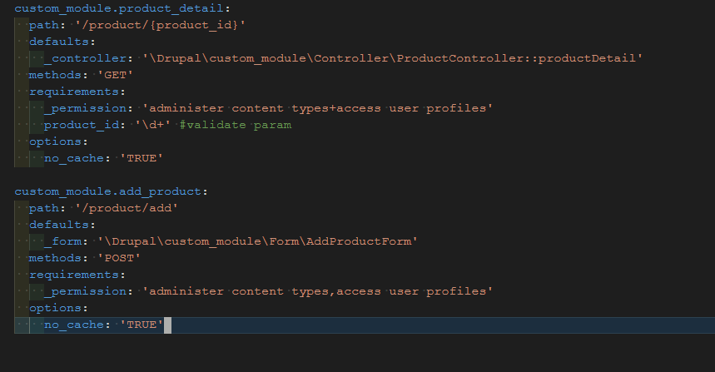
Tạo file module.routing.yml

File module.routing.yml sẽ chỉ định các url sẽ được sử dụng trong Drupal
Trong một route của drupal sẽ có các trường cơ bản như route name, path, defaults, requirements, options, methods

route name: Tên của route mới sẽ không được trùng với bất kì route nào và tên của route sẽ có kiểu format như custom_module.product_detail kiểu như là 'module_id.name'
path: Là đường dẫn của route nó có thể cho thêm các tham số vào route như product_id ở trong hình
defaults._controller: là mục chỉ định sẽ sử dụng một method trong controller ví dụ như ở đây sẽ sử dụng method productDetail của controller là ProductController. Cách đánh namespace cho Controller là \Drupal\module_name\Controller\file_name
defaults._form: là mục chỉ định sẽ sử dụng form nào ví dụ như ở đây sẽ sử dụng form là AddProductForm. Cách đánh namespace cho Form là \Drupal\module_name\Form\file_name
defaults._title: là mục viết title cho page đó
methods: chỉ route của bạn sẽ cho phép access bằng method nào ví dụ chỉ dùng method là GET thì sẽ như này methods: 'GET', còn nếu muốn sử dụng 2 methods trở lên thì sẽ dùng như này methods: [GET, POST]
requirements._permission: chỉ định các quyền để truy cập được vào đường dẫn hiện tại như trong route custom_module.product_detail thì sẽ chỉ định user có quyền là administer content types hoặc là access user profiles. Trong route custom_module.add_product thì sẽ chỉ định user có quyền là administer content types và access user profiles. Vậy dấu '+' sẽ có nghĩa là hoặc và dấu ',' sẽ có nghĩa là và.
requirements._role: cũng khá giống requirements._permission nhưng nó áp dụng cho role của user
requirements._access: nếu để là 'TRUE' thì sẽ cấp quyền truy cập cho route này cho mọi trường hợp
options.no_cache: nếu đều là 'TRUE' thì route này sẽ không được lưu vào cache

Tạo custom page
Tạo custom page

Bước 1: Tạo route bất kì và gọi đến một controller nào đó như trong ví dụ này dùng luôn route là custom_module.product_detail ở phần trước
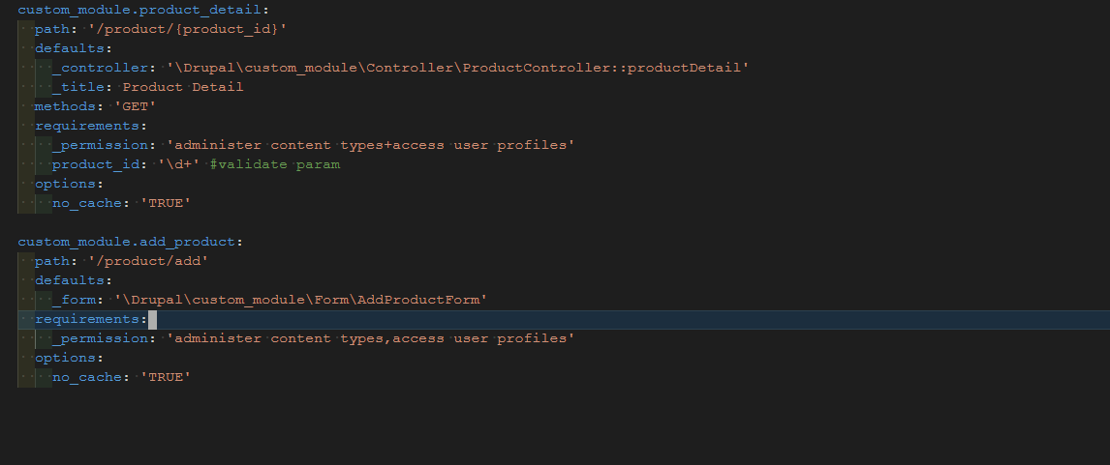

Bước 2: Đăng ký một theme để có thể gọi nó từ controller thông qua hook_theme được viết trong file custom_theme.module.
Trong hook đó sẽ khai báo một số thứ cơ bản như tên theme là product_detail cái này sẽ là tên file đổi từ dấu '_' thành dấu '-' khi đó tên file sẽ là product-detail.html.twig
Để ý thì có thấy path cái này sẽ chỉ đường dẫn đến file product-detail.html.twig nhưng nếu file product-detail.html.twig ngay trong folder templates mà không ở trong 1 folder nào khác thì không cần đến phần path vì mặc định nó sẽ trỏ đến templates
Và nếu template của bạn có biến truyền vào thì hãy định nghĩa cho nó như đây đang định nghĩa biến product_id có giá trị mặc định là 0
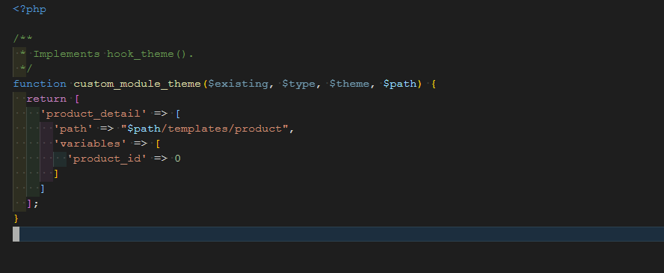

Bước 3: Từ controller trả về template và các biến được truyền vào template đó
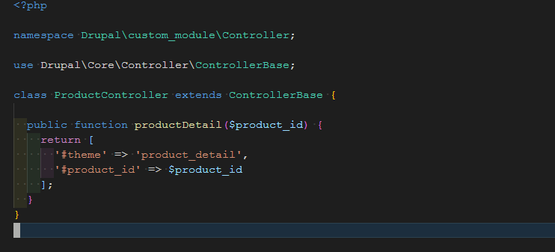

Bước 4: Từ viết giao diện cho template và in các biến ra màn hình. Sau khi viết giao diện xong hãy clear cache để Drupal có thể nhận được template

Tạo custom form
Tạo custom form

Bước 1: Tạo route bất kì và gọi đến một form nào đó như trong ví dụ này dùng luôn route là custom_module.add_product ở phần trước

Bước 2: Tạo class form được kế thừa từ class là Drupal\Core\Form\FormBase. Trong một form thông thường thì sẽ có 4 method là getFormId, buildForm, validateForm, submitForm
getFormId: Là một method trả về id của form và id này sẽ không được trùng với bất kì form nào khác
buildForm: Là một method cho phép ta tạo form bằng code php chứ không phải là viết những thẻ input, select,… như html nó có thể thêm các attribute của input như class, required, disabled,…
Chi tiết hơn về buildForm có thể tham khảo tại 3 link dưới đây
Tất cả các elements của form
FormElement
RenderElement
Trong phần tạo theme trước có nói về việc thêm css và js trong form hoặc controller rồi giờ có thể để ý lại phần comment // Add library sau đó hãy để ý đến file add-product.css
Tất cả những element nào được thêm required = true đều sẽ có class là form-required. Giờ muốn thêm giấu '*' và dấu đó sẽ màu đỏ ta sẽ nhìn trong file add-product.css
Những element nào được thêm required = true Drupal sẽ tự validate các element đó nhưng nếu message của Drupal không hợp ý bạn thì có thể đổi message bằng '#required_error'
validateForm: Khi submit ta sẽ validate trước nếu trong hàm validateForm không trả ra error gì thì sẽ gọi đến hàm submitForm. Nếu có lỗi validate thì ta sẽ thêm error bằng method setErrorByName của FormState method đó sẽ truyền 2 giá trị giá trị đầu tiên là key của element đó giá trị thứ là message lỗi
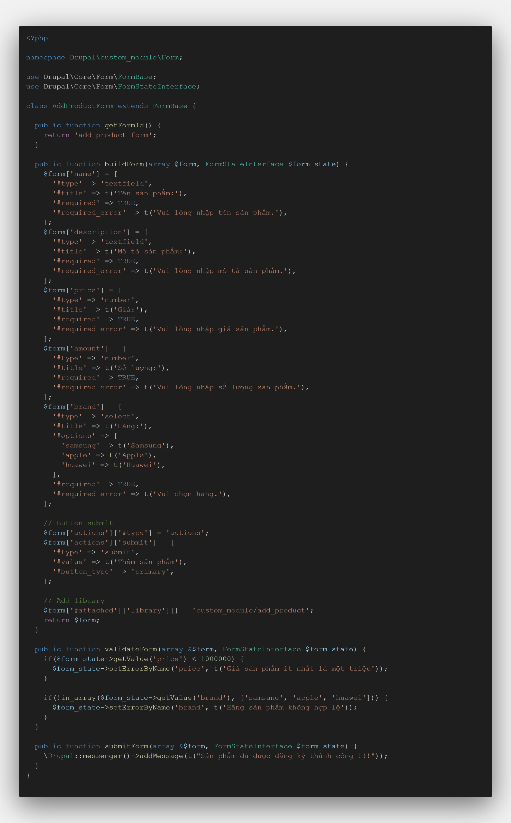
submitForm: Hàm nãy sẽ thực hiện xử lí lưu, update dữ liệu,… sau khi thực hiện thành công có thể dùng hàm \Drupal::messenger()->addMessage để trả về message thành công messenger của Drupal có thể trả ra error hay warning.

Làm việc với entity
Làm việc với entity

Trước khi làm việc với entity thì ta phải hiểu entity là gì.
Entity hiểu đơn giản là một loại thực thể sinh ra để lưu trữ dự liệu. Và mỗi loại thực thể sẽ lưu trữ những dữ liệu khác nhau. Ta có thể thêm được các loại dữ liệu cho thực thể đó bằng cách thao tác trên màn hình admin hay ta có thể tạo một thực thể mới thông qua code php.
Để một thực thể có thể có thể thêm hoặc chỉnh sửa loại dữ liệu dễ dàng thì ở database họ thiết kế một thực thể sẽ gồm nhiều bảng mỗi bảng sẽ có vai trò lưu một loại dữ liệu nhất định.
Ví dụ trong thực thể node này sẽ có các bảng như node, node_field_data, node__body, node__comment không cần để ý đến các bảng có từ revision
node: sẽ lưu tất cả id của tất cả bài viết
node_field_data: sẽ lưu title, created, changed, type, langcode, id bài viết, ...
node__body: sẽ lưu thông tin bài viết dưới dạng HTML
node__comment: sẽ lưu các comment về bài viết đó và người comment bài viết

Tạo nội dung trong node
Khi tạo web bằng Drupal thì mặc định trong node sẽ tạo ra 3 loại là Article, Basic page, Book page
Tạo nội dung trong màn admin thì ta biết rồi nhưng tạo bằng code có thể chưa biết
Ví dụ trong trường hợp này ta tạo nội dung của Article và machine name của nó là article nếu không biết machine name của nó là gì thì hãy vào phần content types và nhấn edit tạo Article
Trong Article sẽ có các trường như title, body, comment, field_image, field_tags
Trong này có 2 trường đặc biệt là field_image và field_tags
field_image: trường này phải upload trước rồi lấy id của nó mới insert được vào node
field_tags: trường này phải kiểm tra trong tags taxonomy xem có tên là 'xin chao' chưa nếu có rồi thì lấy id của tags taxonomy đó insert vào node. Nếu chưa có thì ta insert từ 'xin chao' vào taxonomy
Vấn để ở đây lúc getStorage thì làm sao để biết được là machine name của taxonomy là taxonomy_term thì cách nhanh nhất là xem ở db xem tên các table bắt đầu bằng chữ gì
Và cái machine name của node cũng như vậy

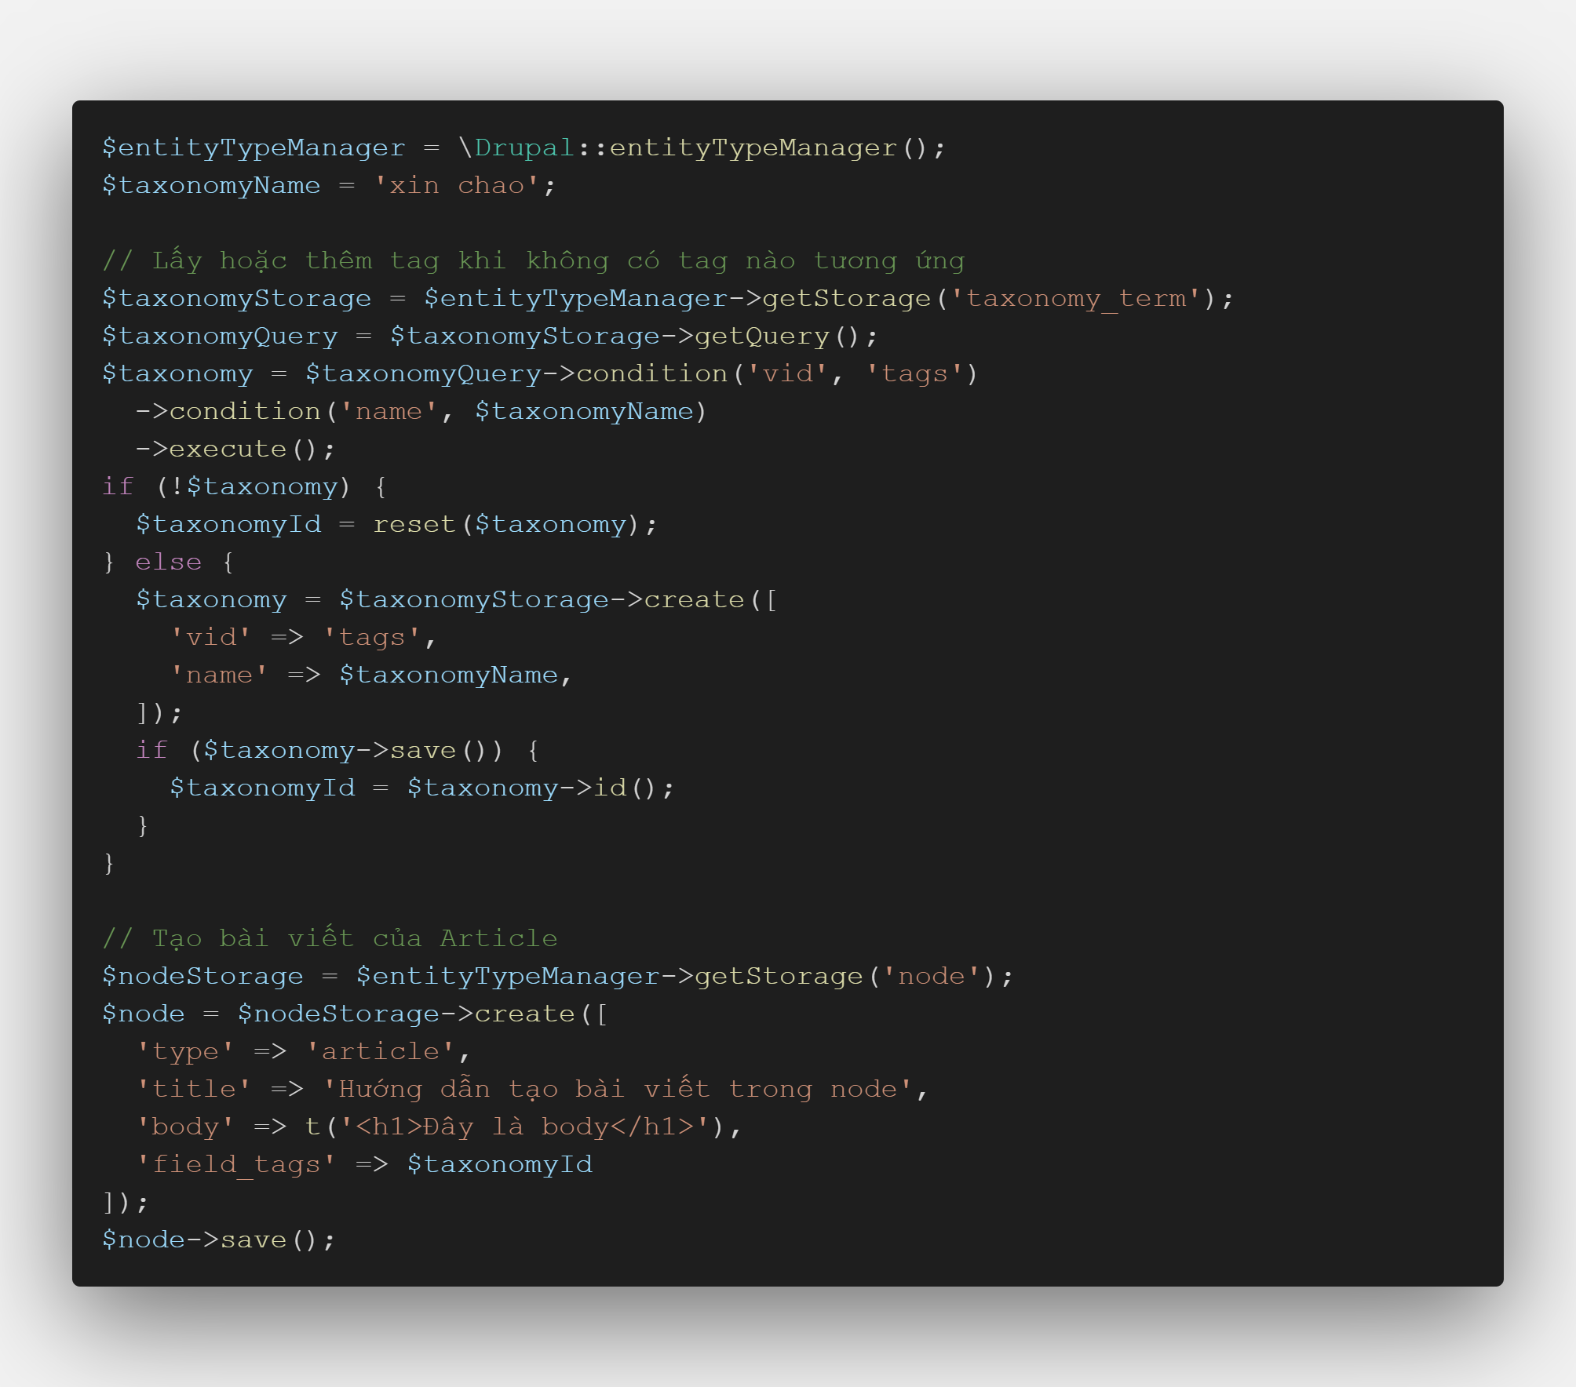

Query với entity Drupal
Trong ví dụ trước đã có query với entity rồi nhưng thế vẫn hơi ít ví dụ hay tham khảo thêm tại đây (https://www.drupaleasy.com/blogs/ultimike/2020/07/entityquery-examples-everybody)

Lấy một bản ghi của một entity nào đó bằng id

Lấy nhiều bản ghi của một entity nào đó bằng id

Xóa bản ghi của một entity
Cách 1

Cách 2: Cách này cũng xóa được nhiều bản ghi

Update entity

Các entity hay dùng trong Drupal là node, taxonomy_term, block_content, path_alias, user.
Muốn làm việc với entity hiệu quả thì hãy vào db xem các bảng và tên các cột trong các bảng đó là cách dễ nhất.

Tạo custom block từ module

Tạo custom block từ module

Bước 1: Trong src module của bạn hãy tạo file php bắt đầu từ src có đường dẫn là Plugin/Block/CustomBlock.php tên file thì có thể tạo tùy ý mọi người.
Trong file CustomBlock có những thứ bắt buộc phải có như id của block, admin_label, category và method build
id: là id của block không được trùng với bất kì block id nào khác
admin_label: Hiểu đơn giản là tên block được hiển thị trong màn '/admin/structure/block'
category: là mục để nhóm các block lại gần với nhau khi muốn thêm một block
build: method này sẽ trả về template, library của block
defaultConfiguration: method này sẽ trả về các config của block như ở đây mặc định khi cài không chỉnh config thì label của block sẽ không hiển thị trên màn hình
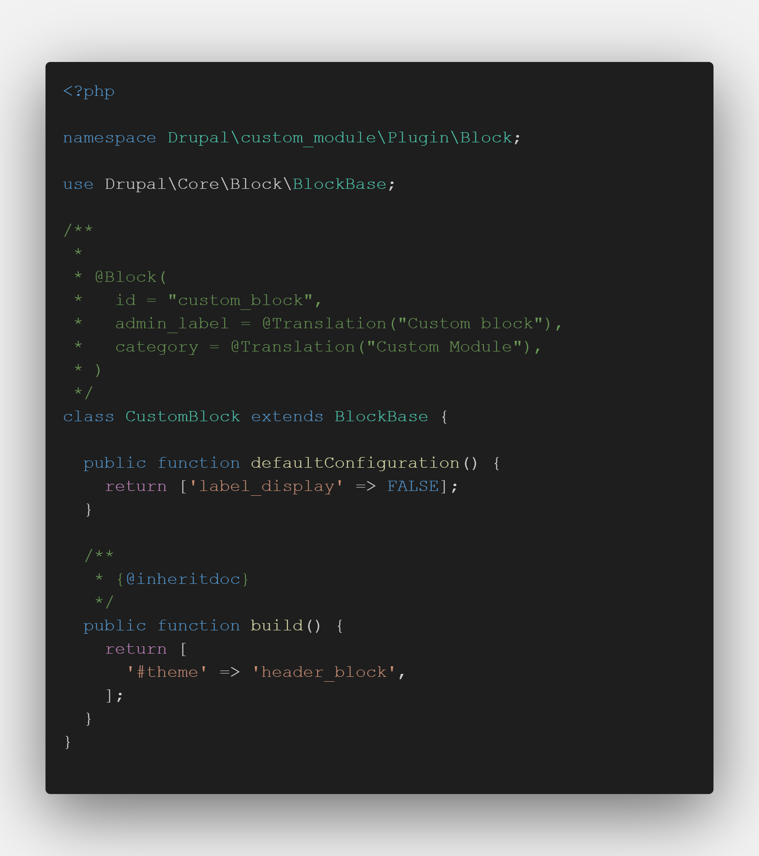

Bước 2: Clear cache để Drupal nhận được block mới này. Sau đó vào màn '/admin/structure/block' chọn 'Place block' ở các region sẽ thấy một block có tên là 'Custom block' xong đó nhấn vào 'Place block' ở cạnh block đó để thêm block.
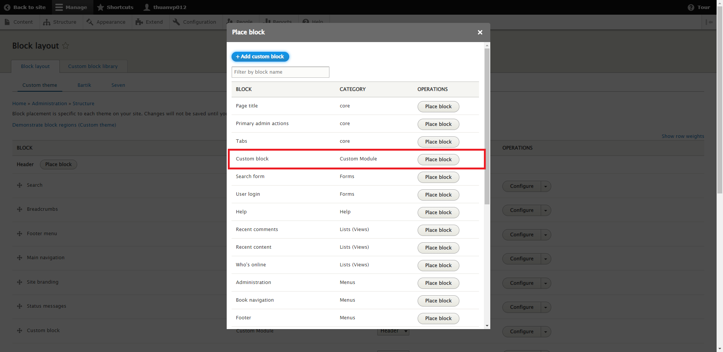

Bước 3: Sau đó vào một màn bất kì không phải trong admin thì sẽ hiển thị block đó

Tạo custom block từ màn admin
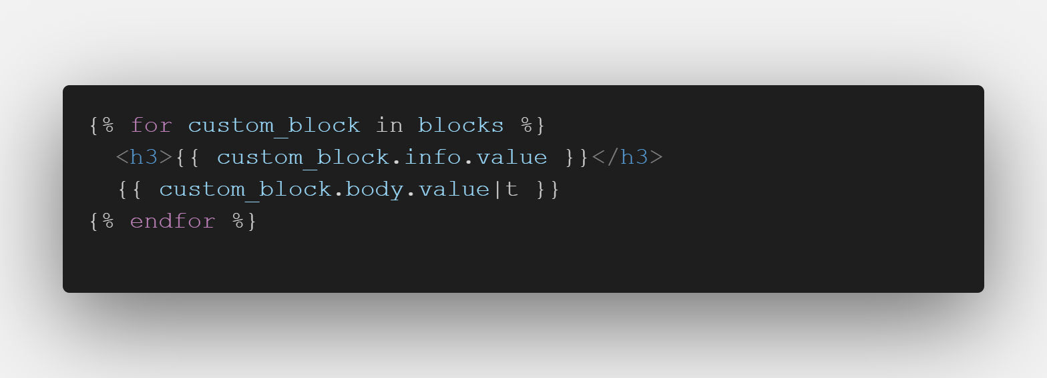
Tạo custom block từ màn admin

Block này khác với block trước đã giới thiệu. Block trước sẽ chạy cố định ở một vị trí và chạy trên toàn bộ website còn block này giống như một loại bài viết để lấy ra thôi.

Bước 1: Tạo block type vào page '/admin/structure/block/block-content' nhấn vào vùng 'Block types' để tạo. Sau đó nhấn vào '+ Add custom block type'
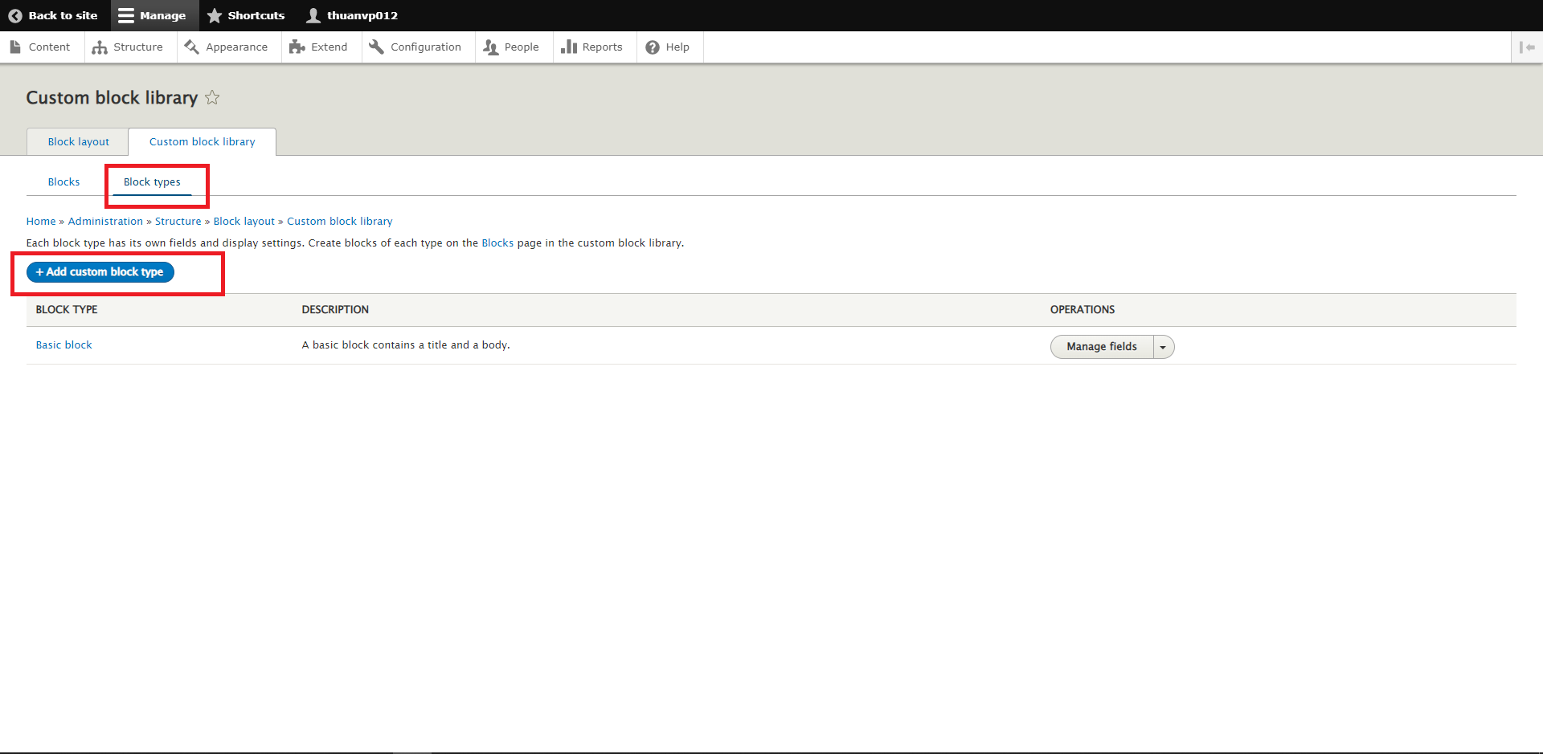

Bước 2: Tạo tên block và machine name cho block đó và các option liên quan
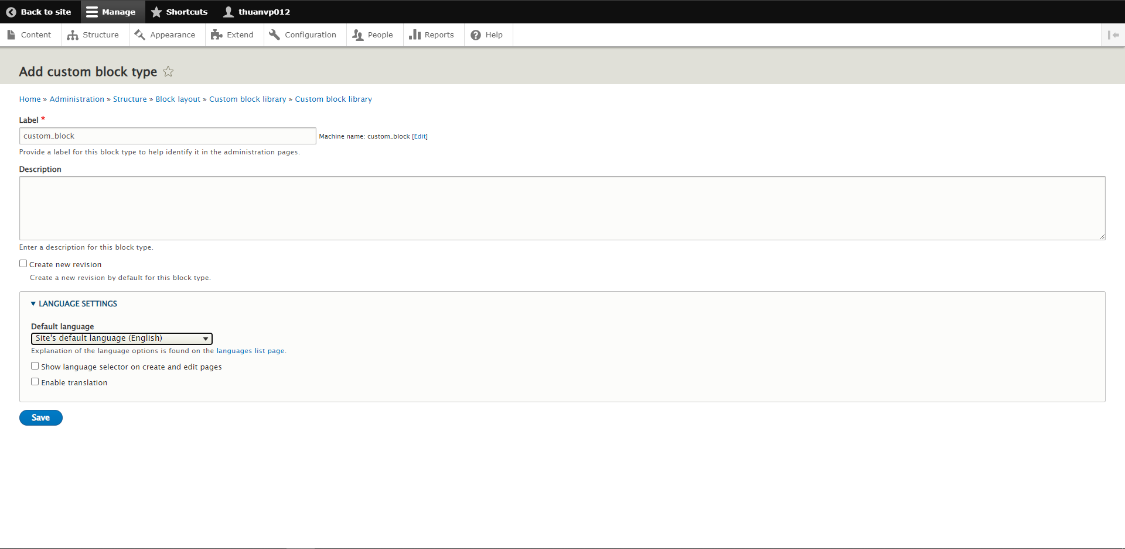

Bước 3: Sau khi tạo block type xong thì nhấn vào phần 'Manage fields' để thêm hoặc chỉnh sửa các field trong block.
Sau đó nhấn vào phần '+ Add field' hoặc edit để thêm các field mong muốn đoạn này không cần giới thiệu chi tiết vì nó khá là đơn giản
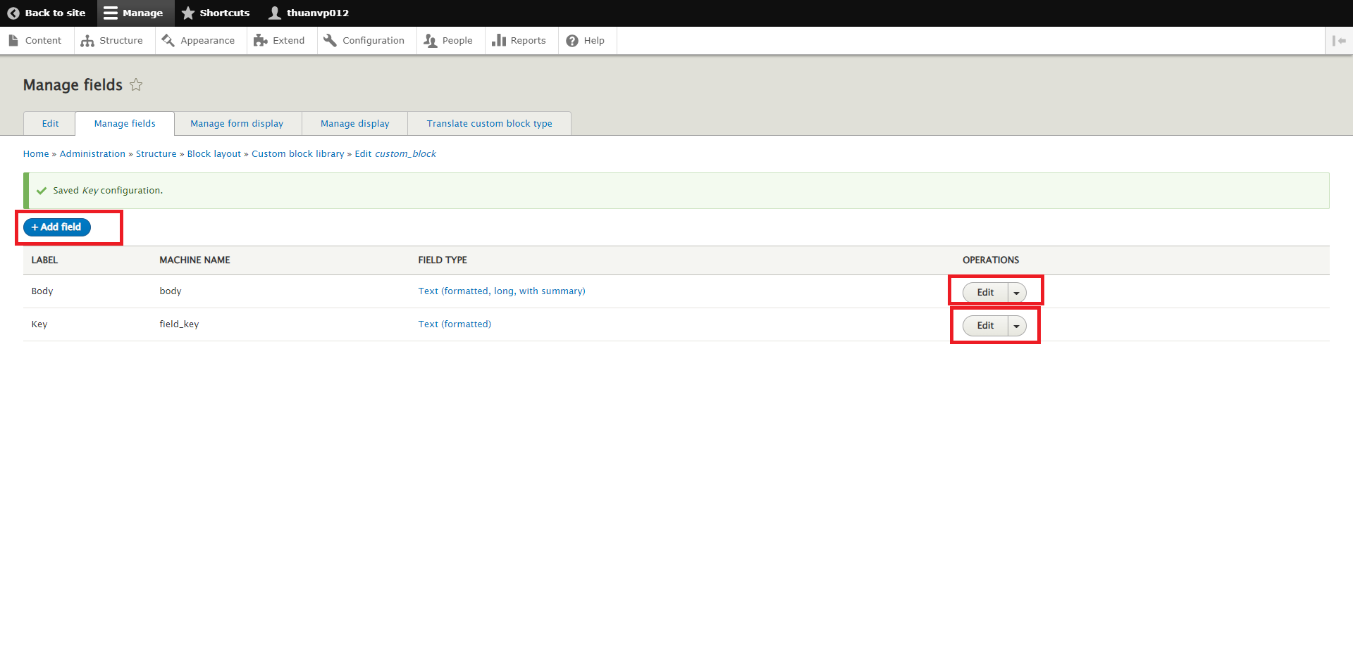

Lấy block bằng entity
Các block này thực chất cũng là một thực thể nên chúng ta có thể dùng như node hay taxonomy
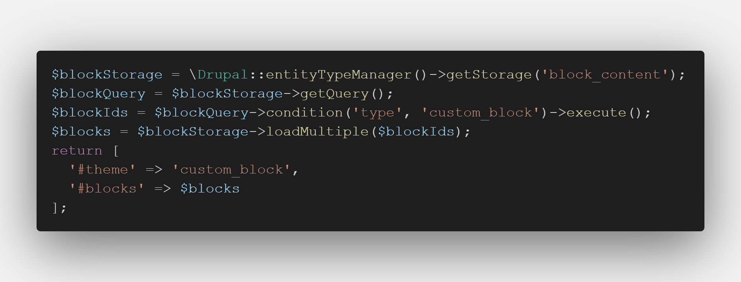

Hiển thị các field của block trong theme. Trong đoạn code đó ta thấy có '|t' thì hàm t đó sẽ có tác dụng hiển thị body dưới dạng html không thì nó sẽ hiển thị dưới dạng text

